画面フロー(1)
アプリ基本設計書 |  |  |  | 担当者 | きらぼし |  | 確認日

 |  |  |  |  | DNX | 米山 | 確認日 | 2021-04-28

画面コード | F2710M00 F2710S01 F2710S02 F2710S03 | フロー名 | 他行振込手続流れ

STEP1
STEP2
STEP3
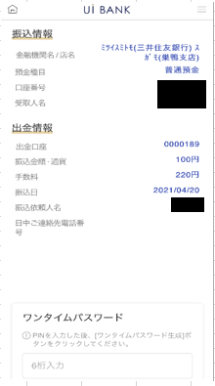 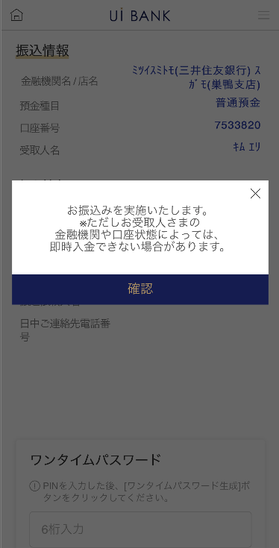 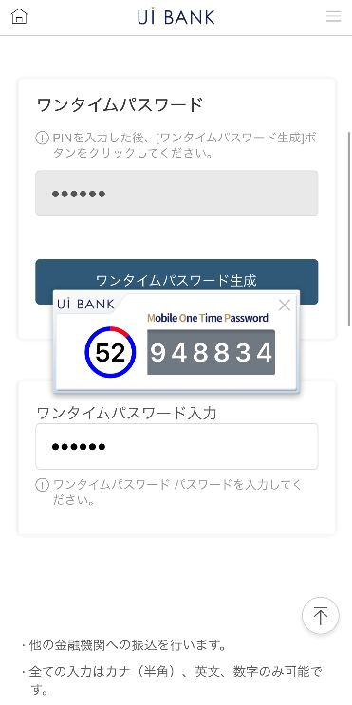 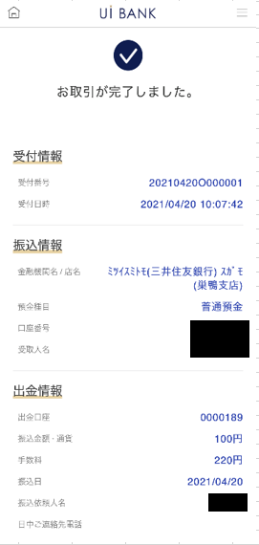 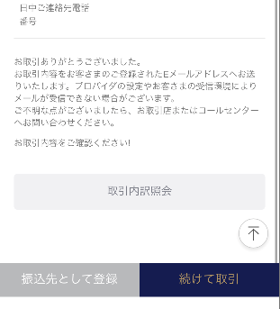

☆
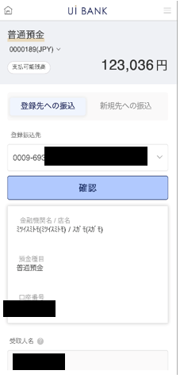
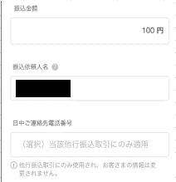
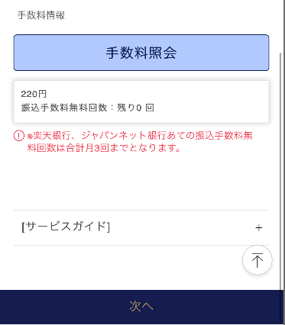
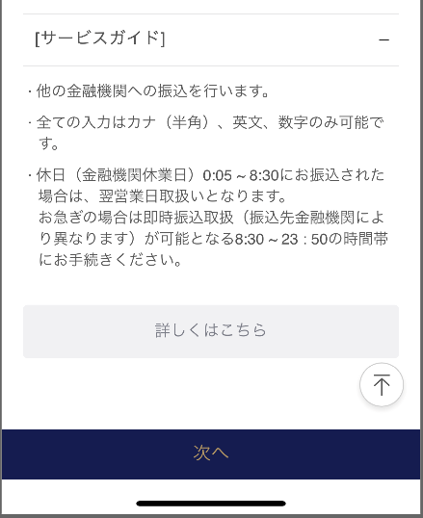
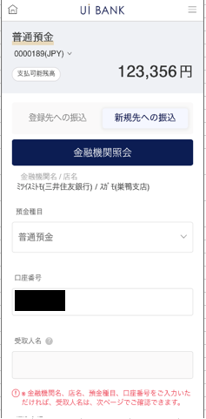
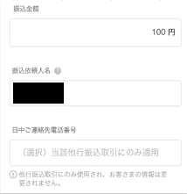

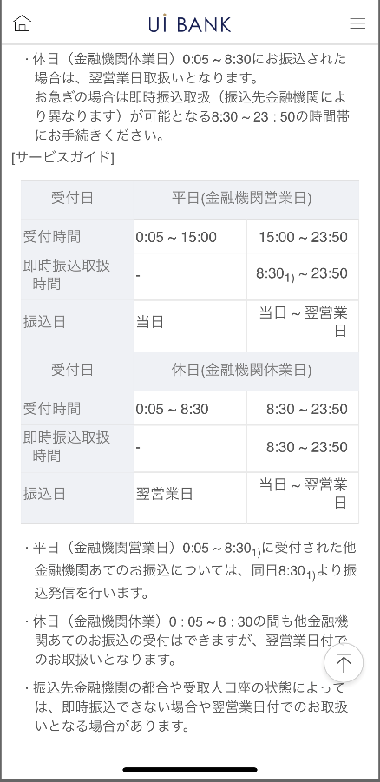
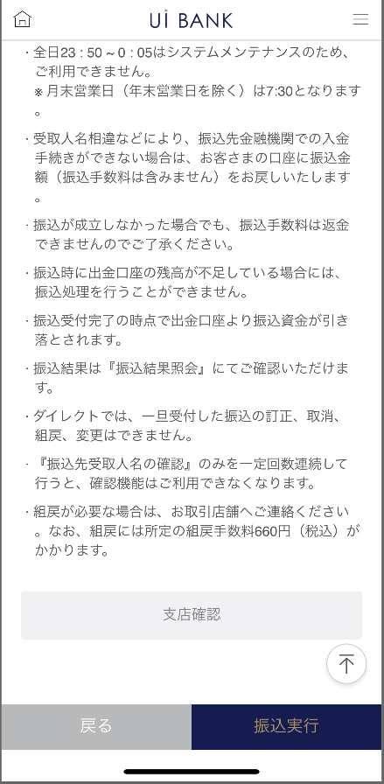

補足説明：
☆：UI銀行様のロゴ挿入に影響し表題のタイトルにロゴが挿入されています。 最新版のものではデザインの関係上「振込手続」とタイトル表記しております。 希望の文言等ございましたらご相談いただけますと幸いです。

画面フロー(2)
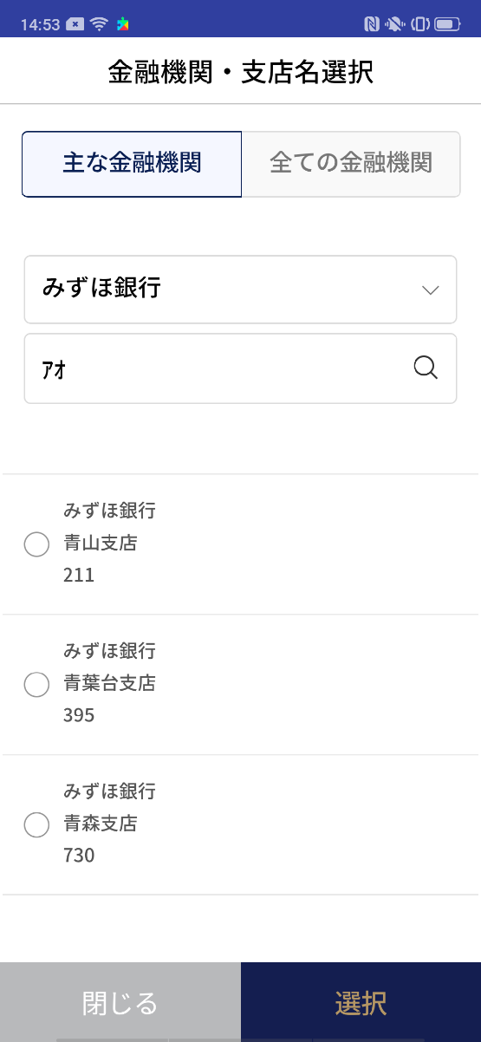
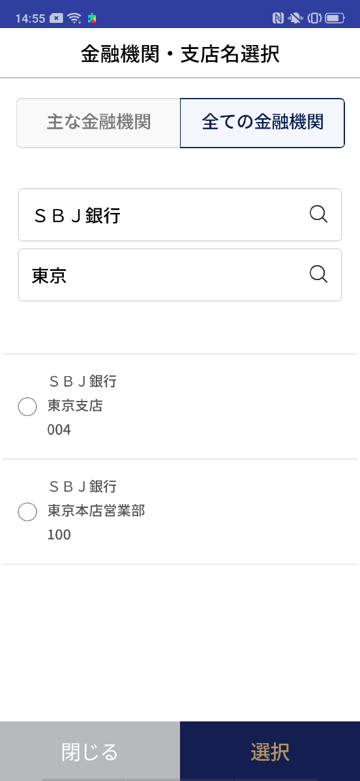
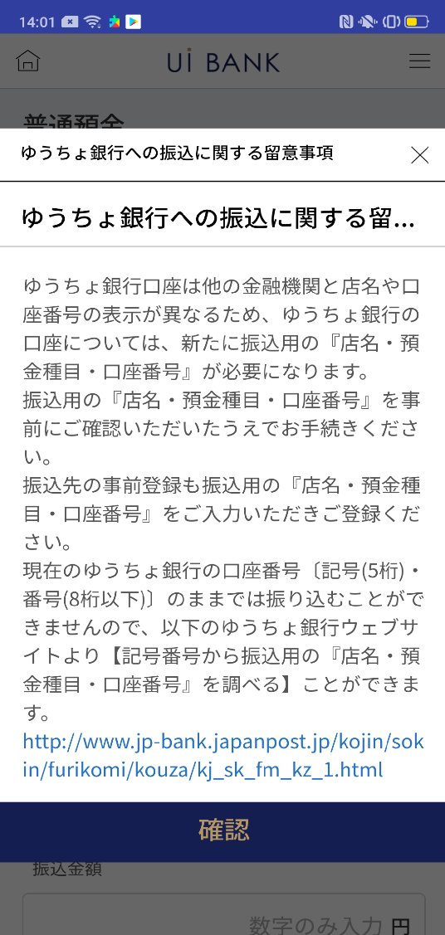
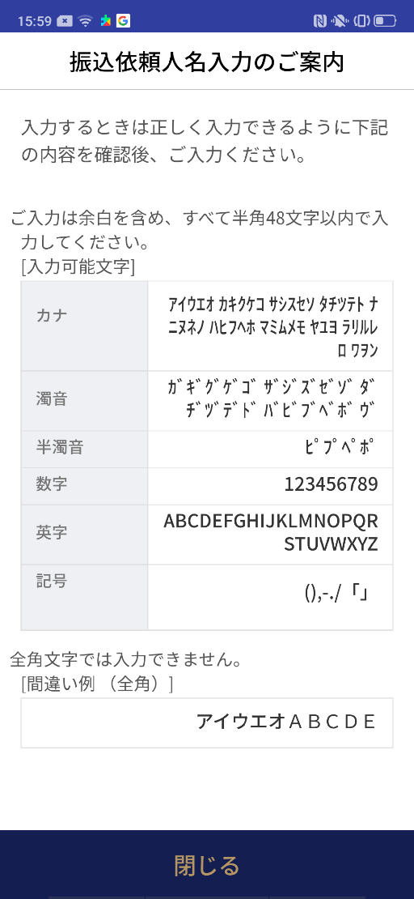
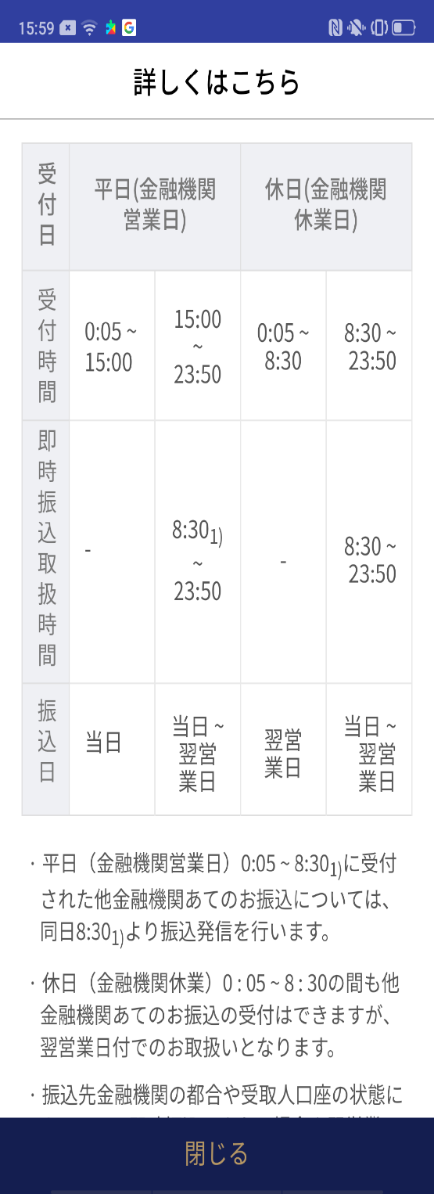
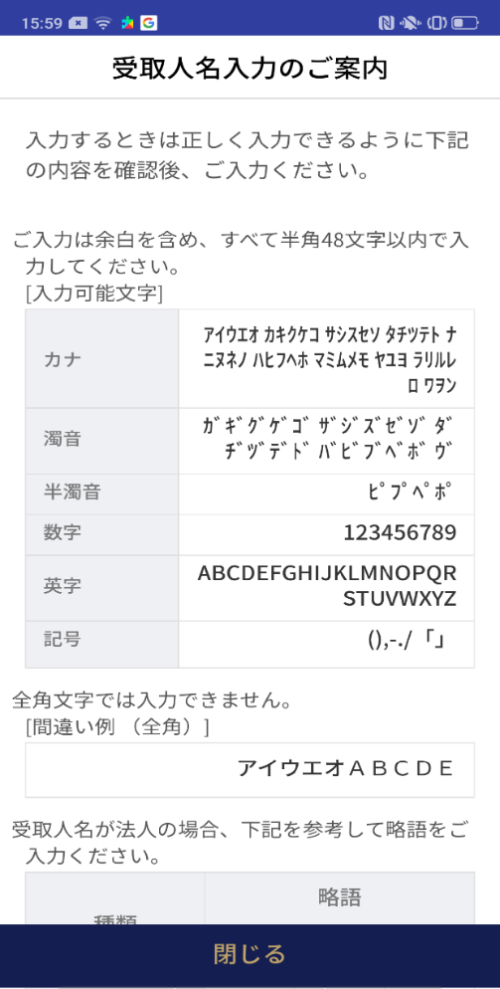
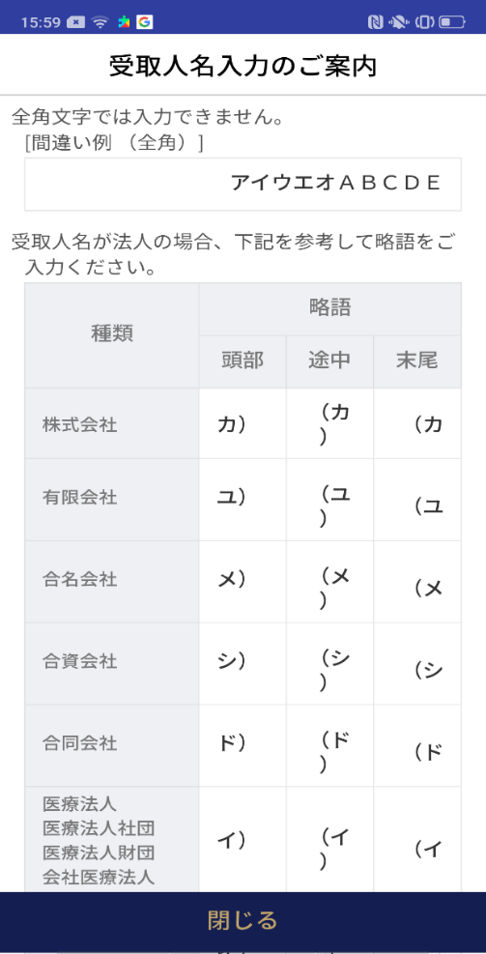
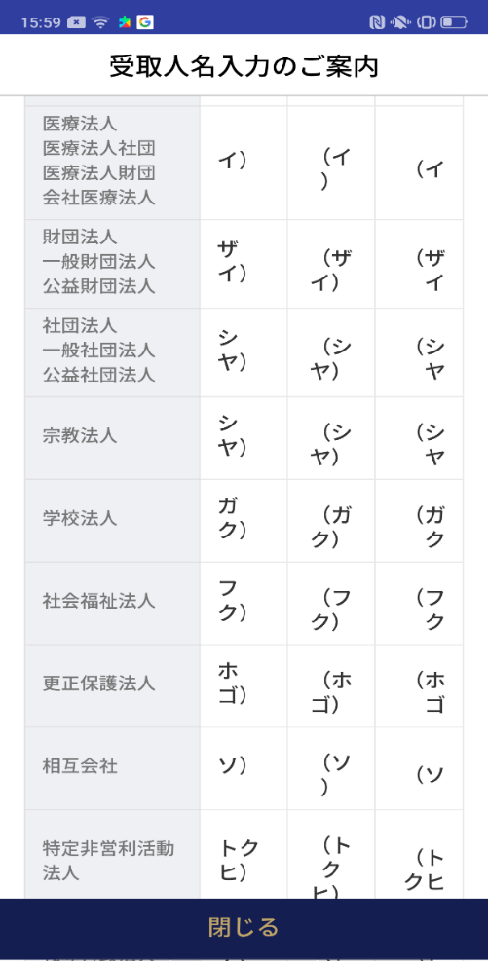
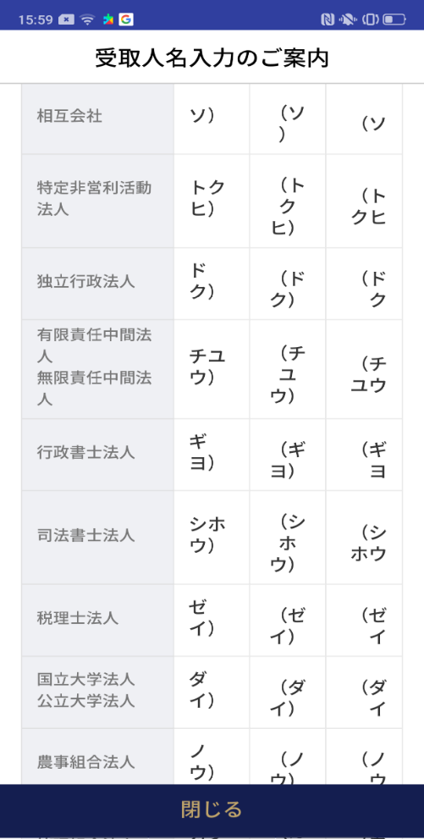
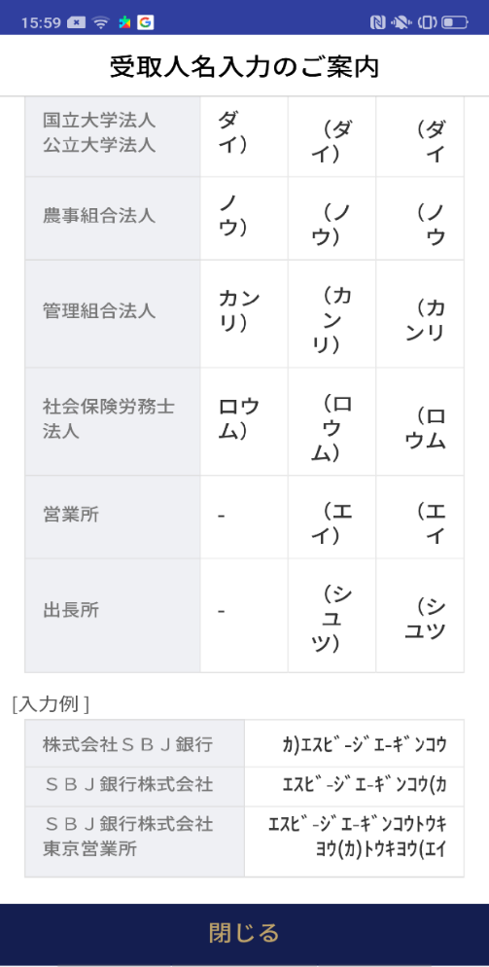
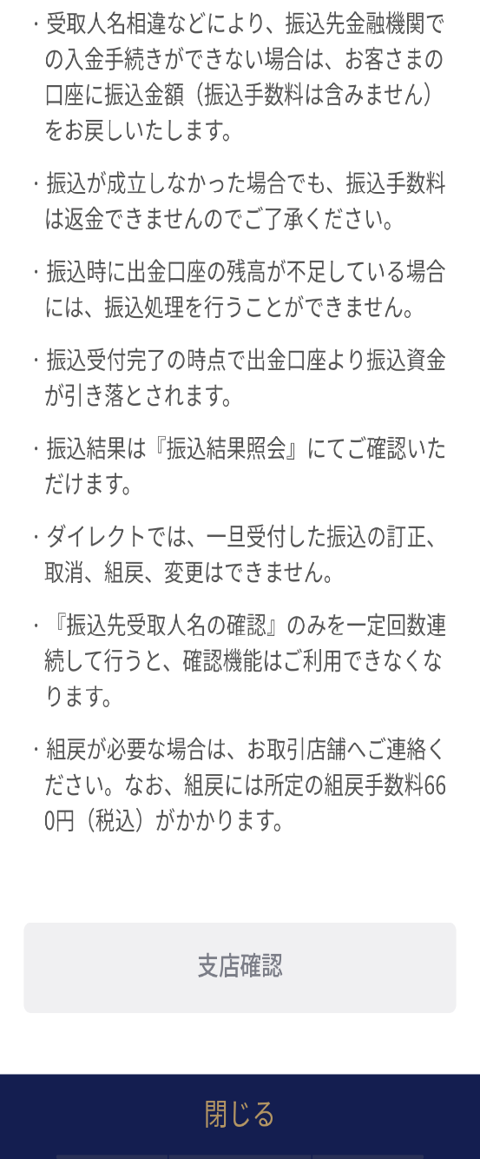
アプリ基本設計書 |  |  |  | 担当者 | きらぼし |  | 確認日

 |  |  |  |  | DNX | 米山 | 確認日 | 2021-04-28

画面コード | C0026P00 F2710P01 F2710P02 F2710P03 | フロー名 | 他行振込手続ポップアップ

F2710S01_1_画面レイアウト
アプリ基本設計書 |  |  |  |  |  |  |  |  | 担当者 | きらぼし |  |  | 確認日

 |  |  |  |  |  |  |  |  |  | DNX | 米山 |  | 確認日 | 2021-04-28

要件充足表No. | 42 | カテゴリ | App PKG | Lvel 1 | Lvel 2 | Lvel 3 |  | Lvel 4 | Lvel 5
 |  |  |  | モバイルアプリ | 基本機能 | MENU

要件充足表No. | 57、58 | カテゴリ | 外部PKG | Lvel 1 | Lvel 2 | Lvel 3 |  | Lvel 4 | Lvel 5
 |  |  |  | 全銀システム | 全銀システム | コアタイム・モアタイム

画面コード | F2710S01 | 画面名 | 他行振込手続(口座選択入力)

画面レイアウト： |  |  |  |  |  |  | 画面説明：

1
3
2
11
9
4
6
8
12
13
14
15
16
17
5
 |  |  |  |  |  |  | - 普通預金口座選択：振込元となる普通預金口座を選択 - 入金情報： - 選択入力：あらかじめ保存済みの振込先をセレクトボックスから選択 - 振込金額入力 - 手数料情報照会 - 次へ

10

 |  |  |  |  |  |  | 項目説明

 |  |  |  |  |  |  | 項番 | 操作 | 選択肢/入力内容 |  |  | 備考 |  | AiTHERとの連携 (参照元データ)

 |  |  |  |  |  |  | 1 | プルダウン | ↓より照会したい口座を選択 |  |  | - |  | 0248
 |  |  |  |  |  |  | 2 | クリック | - |  |  | 現画面 |  | -
 |  |  |  |  |  |  | 3 | クリック | - |  |  | F2710S01_2に遷移 |  | -
 |  |  |  |  |  |  | 4 | プルダウン | 登録口座を選択 |  |  | - |  | -
 |  |  |  |  |  |  | 5 | クリック | - |  |  | 項目6 表示 |  | -
 |  |  |  |  |  |  | 6 | － | 自動表示 |  |  | - |  | -
 |  |  |  |  |  |  | 7 | クリック | - |  |  | F2710P03を表示 |  | -
 |  |  |  |  |  |  | 8 | 入力 | 受取人名を入力 |  |  | - |  | -
 |  |  |  |  |  |  | 9 | 入力 | 金額を入力 |  |  | - |  | -
 |  |  |  |  |  |  | 10 | クリック | - |  |  | F2710P02を表示 |  | -
 |  |  |  |  |  |  | 11 | － | 自動表示 |  |  | - |  | -
 |  |  |  |  |  |  | 12 | 入力 | 電話番号を入力 |  |  | - |  | -
 |  |  |  |  |  |  | 13 | クリック | - |  |  | 項目12 を表示 |  | -
 |  |  |  |  |  |  | 14 | － | 自動表示 |  |  | - |  | -
7
 |  |  |  |  |  |  | 15 | － | 自動表示 |  |  | - |  | -
 |  |  |  |  |  |  | 16 | クリック | - |  |  | F2710P04を表示 |  | -
 |  |  |  |  |  |  | 17 | クリック | - |  |  | F2710S02に遷移 |  | -
 |  |  |  |  |  |  | きらぼし様コメント & デザイン変更コメント(要件定義書参照) |  |  |  |  |  |  | 対応確認
 |  |  |  |  |  |  | No. | 内容
 |  |  |  |  |  |  | 1 | 預金口座の商品名決定後に変更します |  |  |  |  |  | 項目1 対応済
 |  |  |  |  |  |  | 2 | サービスガイドをサービス名称・サービス内容等決定後に変更します |  |  |  |  |  | 項目13 対応予定
 |  |  |  |  |  |  | 3 | 支店確認のリンク先を支店構成決定後に変更します（場合によってはリンクボタン不要） |  |  |  |  |  | F2710S02_2にて表示
 |  |  |  |  |  |  | 4 | 入金情報→振込/振替先情報 選択入力→登録先への振込 直接入力→新規先への振込に文言を変更したい。 |  |  |  |  |  | 項番2.3 対応済
 |  |  |  |  |  |  | 5 | D0050S03画面で表現されているように、店番・科目・口座番号の区切りにハイフンを入れたい。 |  |  |  |  |  | 項目4 対応済
 |  |  |  |  |  |  | 6 | サービスガイドをプルタブで折りたたんで表示されるようにしたい。 |  |  |  |  |  | 項目13 対応済
 |  |  |  |  |  |  | 7 | 次へ のフォントを大きくしたい。 |  |  |  |  |  | 項目15 対応済
 |  |  |  |  |  |  | 8
 |  |  |  |  |  |  | 9
 |  |  |  |  |  |  | 10

F2710S01_2_画面レイアウト
アプリ基本設計書 |  |  |  |  |  |  |  |  | 担当者 | きらぼし |  |  | 確認日

 |  |  |  |  |  |  |  |  |  | DNX | 米山 |  | 確認日 | 2021-04-28

要件充足表No. | 42 | カテゴリ | App PKG | Lvel 1 | Lvel 2 | Lvel 3 |  | Lvel 4 | Lvel 5
 |  |  |  | モバイルアプリ | 基本機能 | MENU

要件充足表No. | 57、58 | カテゴリ | 外部PKG | Lvel 1 | Lvel 2 | Lvel 3 |  | Lvel 4 | Lvel 5
 |  |  |  | 全銀システム | 全銀システム | コアタイム・モアタイム

画面コード | F2710S01 | 画面名 | 他行振込手続(口座直接入力)

画面レイアウト： |  |  |  |  |  |  | 画面説明：

1
2
3
4
5
6
8
9
11
12
13
14
15
16
17
 |  |  |  |  |  |  | - 入金情報 - 直接入力：支店名、預金種目、口座番号を顧客が直接選択、入力し進行 - 振込金額入力 - 手数料情報照会 - 次へ

10

 |  |  |  |  |  |  | 項目説明

 |  |  |  |  |  |  | 項番 | 操作 | 選択肢/入力内容 |  |  | 備考 |  | AiTHERとの連携 (参照元データ)

 |  |  |  |  |  |  | 1 | プルダウン | ↓より照会したい口座を選択 |  |  | - |  | 0248
 |  |  |  |  |  |  | 2 | クリック | - |  |  | F2710S01_1に遷移 |  | -
 |  |  |  |  |  |  | 3 | クリック | - |  |  | 現画面 |  | -
 |  |  |  |  |  |  | 4 | クリック | - |  |  | C0026P00に遷移 |  | -
 |  |  |  |  |  |  | 5 | プルダウン | 普通預金、当座預金、貯蓄預金、その他 |  |  | - |  | -
 |  |  |  |  |  |  | 6 | 入力 | 口座番号7桁入力 |  |  | - |  | -
 |  |  |  |  |  |  | 7 | クリック | - |  |  | F2710P03を表示 |  | -
 |  |  |  |  |  |  | 8 | 入力 または - | 受取人口座確認ができると自動表示となるができない場合受取人名を入力 |  |  | - |  | -
 |  |  |  |  |  |  | 9 | 入力 | 金額を入力 |  |  | - |  | -
 |  |  |  |  |  |  | 10 | クリック | - |  |  | F2710P02を表示 |  | -
 |  |  |  |  |  |  | 11 | － | 自動表示 |  |  | - |  | -
 |  |  |  |  |  |  | 12 | 入力 | 電話番号を入力 |  |  | - |  | -
 |  |  |  |  |  |  | 13 | クリック | - |  |  | 項目12 を表示 |  | -
 |  |  |  |  |  |  | 14 | － | 自動表示 |  |  | - |  | -
 |  |  |  |  |  |  | 15 | － | 自動表示 |  |  | - |  | -
7
 |  |  |  |  |  |  | 16 | クリック | - |  |  | F2710P04を表示 |  | -
 |  |  |  |  |  |  | 17 | クリック | - |  |  | F2710S02に遷移 |  | -
 |  |  |  |  |  |  | きらぼし様コメント & デザイン変更コメント(要件定義書参照) |  |  |  |  |  |  | 対応確認
 |  |  |  |  |  |  | No. | 内容
 |  |  |  |  |  |  | 1 | 振込依頼人名にあらかじめ出金口座名義が入力されている状態にする（任意の入力で上書ける）よう変更（QA表No.23) |  |  |  |  |  | 項目9 対応済
 |  |  |  |  |  |  | 2 | 入金情報→振込/振替先情報 選択入力→登録先への振込 直接入力→新規先への振込に文言を変更したい。 |  |  |  |  |  | 項番2.3 対応済
 |  |  |  |  |  |  | 3 | サービスガイドをプルタブで折りたたんで表示されるようにしたい。 |  |  |  |  |  | 項目13 対応済
 |  |  |  |  |  |  | 4 | 次へ のフォントを大きくしたい。 |  |  |  |  |  | 項目15 対応済
 |  |  |  |  |  |  | 5
 |  |  |  |  |  |  | 6
 |  |  |  |  |  |  | 7
 |  |  |  |  |  |  | 8
 |  |  |  |  |  |  | 9
 |  |  |  |  |  |  | 10

F2710S02_1画面レイアウト
アプリ基本設計書 |  |  |  |  |  |  |  |  | 担当者 | きらぼし |  |  | 確認日

 |  |  |  |  |  |  |  |  |  | DNX | 米山 |  | 確認日 | 2021-04-28

要件充足表No. | 42 | カテゴリ | App PKG | Lvel 1 | Lvel 2 | Lvel 3 |  | Lvel 4 | Lvel 5
 |  |  |  | モバイルアプリ | 基本機能 | MENU

要件充足表No. | 57、58 | カテゴリ | 外部PKG | Lvel 1 | Lvel 2 | Lvel 3 |  | Lvel 4 | Lvel 5
 |  |  |  | 全銀システム | 全銀システム | コアタイム・モアタイム

画面コード | F2710S02 | 画面名 | 他行振込手続

画面レイアウト： |  |  |  |  |  |  | 画面説明：

 |  |  |  |  |  |  | - 振込日の案内ポップアップ - 選択および入力した振込手続情報の確認 - 保安媒体の認証後に振込実行
1
2
3
4
5
6
7
8

 |  |  |  |  |  |  | 項目説明

 |  |  |  |  |  |  | 項番 | 操作 | 選択肢/入力内容 |  |  | 備考 |  | AiTHERとの連携 (参照元データ)

 |  |  |  |  |  |  | 1 | － | 自動表示 |  |  | - |  | -
 |  |  |  |  |  |  | 2 | 入力 | - |  |  | - |  | -
 |  |  |  |  |  |  | 3 | － | 常時表示 |  |  | - |  | -
 |  |  |  |  |  |  | 4 | － | 常時表示 |  |  | - |  | -
 |  |  |  |  |  |  | 5 | 入力 | PIN番号入力 |  |  | - |  | -
 |  |  |  |  |  |  | 6 | クリック | - |  |  | 項番7 表示 |  | -
 |  |  |  |  |  |  | 7 | － | 自動表示 |  |  | - |  | -
 |  |  |  |  |  |  | 8 | 入力 | 項番7 入力 |  |  | - |  | -
 |  |  |  |  |  |  | 9
 |  |  |  |  |  |  | 10
 |  |  |  |  |  |  | 11
 |  |  |  |  |  |  | 12
 |  |  |  |  |  |  | 13
 |  |  |  |  |  |  | 14
 |  |  |  |  |  |  | 15
 |  |  |  |  |  |  | きらぼし様コメント & デザイン変更コメント(要件定義書参照) |  |  |  |  |  |  | 対応確認
 |  |  |  |  |  |  | No. | 内容
 |  |  |  |  |  |  | 1 | 「モバイルOTP」「OTPパスワード」「Mobile One Time Password」等の表記を、すべて「ワンタイムパスワード」に統一したい。 |  |  |  |  |  | 項番5.6.7.8 対応済
 |  |  |  |  |  |  | 2 | 次へ→振込実行 に文言を変更し、フォントを大きくしたい。 |  |  |  |  |  | F2710S02_2にて説明
 |  |  |  |  |  |  | 3
 |  |  |  |  |  |  | 4
 |  |  |  |  |  |  | 5
 |  |  |  |  |  |  | 6
 |  |  |  |  |  |  | 7
 |  |  |  |  |  |  | 8
 |  |  |  |  |  |  | 9
 |  |  |  |  |  |  | 10

F2710S02_2画面レイアウト
アプリ基本設計書 |  |  |  |  |  |  |  |  | 担当者 | きらぼし |  |  | 確認日

 |  |  |  |  |  |  |  |  |  | DNX | 米山 |  | 確認日 | 2021-04-28

要件充足表No. | 42 | カテゴリ | App PKG | Lvel 1 | Lvel 2 | Lvel 3 |  | Lvel 4 | Lvel 5
 |  |  |  | モバイルアプリ | 基本機能 | MENU

要件充足表No. | 57、58 | カテゴリ | 外部PKG | Lvel 1 | Lvel 2 | Lvel 3 |  | Lvel 4 | Lvel 5
 |  |  |  | 全銀システム | 全銀システム | コアタイム・モアタイム

画面コード | F2710S02 | 画面名 | 他行振込手続

画面レイアウト： |  |  |  |  |  |  | 画面説明：

 |  |  |  |  |  |  | - 振込日の案内ポップアップ - 選択および入力した振込手続情報の確認 - 保安媒体の認証後に振込実行
9
10
11
12

 |  |  |  |  |  |  | 項目説明

 |  |  |  |  |  |  | 項番 | 操作 | 選択肢/入力内容 |  |  | 備考 |  | AiTHERとの連携 (参照元データ)

 |  |  |  |  |  |  | 9 | － | 常時表示 |  |  | - |  | -
 |  |  |  |  |  |  | 10 | クリック | - |  |  | 外部リンク先を表示 |  | -
 |  |  |  |  |  |  | 11 | クリック | - |  |  | F2710S01に遷移 |  | -
 |  |  |  |  |  |  | 12 | クリック | - |  |  | F2710S03に遷移 |  | -
 |  |  |  |  |  |  | 13
 |  |  |  |  |  |  | 14
 |  |  |  |  |  |  | 15
 |  |  |  |  |  |  | 16
 |  |  |  |  |  |  | 17
 |  |  |  |  |  |  | 18
 |  |  |  |  |  |  | 19
 |  |  |  |  |  |  | 20
 |  |  |  |  |  |  | 21
 |  |  |  |  |  |  | 22
 |  |  |  |  |  |  | 23
 |  |  |  |  |  |  | きらぼし様コメント & デザイン変更コメント(要件定義書参照) |  |  |  |  |  |  | 対応確認
 |  |  |  |  |  |  | No. | 内容
 |  |  |  |  |  |  | 1 | 「モバイルOTP」「OTPパスワード」「Mobile One Time Password」等の表記を、すべて「ワンタイムパスワード」に統一したい。 |  |  |  |  |  | -
 |  |  |  |  |  |  | 2 | 次へ→振込実行 に文言を変更し、フォントを大きくしたい。 |  |  |  |  |  | 項目12 対応済
 |  |  |  |  |  |  | 3
 |  |  |  |  |  |  | 4
 |  |  |  |  |  |  | 5
 |  |  |  |  |  |  | 6
 |  |  |  |  |  |  | 7
 |  |  |  |  |  |  | 8
 |  |  |  |  |  |  | 9
 |  |  |  |  |  |  | 10

F2710S03_画面レイアウト
アプリ基本設計書 |  |  |  |  |  |  |  |  | 担当者 | きらぼし |  |  | 確認日

 |  |  |  |  |  |  |  |  |  | DNX | 米山 |  | 確認日 | 2021-04-28

要件充足表No. | 42 | カテゴリ | App PKG | Lvel 1 | Lvel 2 | Lvel 3 |  | Lvel 4 | Lvel 5
 |  |  |  | モバイルアプリ | 基本機能 | MENU

要件充足表No. | 57、58 | カテゴリ | 外部PKG | Lvel 1 | Lvel 2 | Lvel 3 |  | Lvel 4 | Lvel 5
 |  |  |  | 全銀システム | 全銀システム | コアタイム・モアタイム

画面コード | F2710S03 | 画面名 | 他行振込手続

画面レイアウト： |  |  |  |  |  |  | 画面説明：

1
 |  |  |  |  |  |  | - 振込完了画面 - ボタンから取引内訳照会、他行振込先登録、続けて取引画面へ移動可能

2
 |  |  |  |  |  |  | 項目説明

 |  |  |  |  |  |  | 項番 | 操作 | 選択肢/入力内容 |  |  | 備考 |  | AiTHERとの連携 (参照元データ)

3
 |  |  |  |  |  |  | 1 | － | 常時表示 |  |  | - |  | -
 |  |  |  |  |  |  | 2 | － | 常時表示 |  |  | - |  | -
 |  |  |  |  |  |  | 3 | － | 常時表示 |  |  | - |  | -
 |  |  |  |  |  |  | 4 | － | 常時表示 |  |  | - |  | -
 |  |  |  |  |  |  | 5 | － | 常時表示 |  |  | - |  | -
5
 |  |  |  |  |  |  | 6 | クリック | - |  |  | D0020M00に遷移 |  | -
 |  |  |  |  |  |  | 7 | クリック | - |  |  | M0220M00に遷移 |  | -
 |  |  |  |  |  |  | 8 | クリック | - |  |  | F2710S01に遷移 |  | -
 |  |  |  |  |  |  | 9
 |  |  |  |  |  |  | 10
 |  |  |  |  |  |  | 11
 |  |  |  |  |  |  | 12
4
 |  |  |  |  |  |  | 13
 |  |  |  |  |  |  | 14
 |  |  |  |  |  |  | 15
6
 |  |  |  |  |  |  | きらぼし様コメント & デザイン変更コメント(要件定義書参照) |  |  |  |  |  |  | 対応確認
 |  |  |  |  |  |  | No. | 内容
 |  |  |  |  |  |  | 1 | ロゴを決定後に変更します |  |  |  |  |  | 項目1 対応済
 |  |  |  |  |  |  | 2 | コールセンターの電話番号決定後に文言変更します |  |  |  |  |  | 項目5 文言待ち
 |  |  |  |  |  |  | 3 | 他行振込先登録→振込先として登録 に文言を変更したい。 |  |  |  |  |  | 項目7 対応済
7
8
 |  |  |  |  |  |  | 4
 |  |  |  |  |  |  | 5
 |  |  |  |  |  |  | 6
 |  |  |  |  |  |  | 7
 |  |  |  |  |  |  | 8
 |  |  |  |  |  |  | 9
 |  |  |  |  |  |  | 10

C0026P00_画面レイアウト
アプリ基本設計書 |  |  |  |  |  |  |  |  | 担当者 | きらぼし |  |  | 確認日

 |  |  |  |  |  |  |  |  |  | DNX | 米山 |  | 確認日 | 2021-04-28

要件充足表No. | 42 | カテゴリ | App PKG | Lvel 1 | Lvel 2 | Lvel 3 |  | Lvel 4 | Lvel 5
 |  |  |  | モバイルアプリ | 基本機能 | MENU

要件充足表No. | 57、58 | カテゴリ | 外部PKG | Lvel 1 | Lvel 2 | Lvel 3 |  | Lvel 4 | Lvel 5
 |  |  |  | 全銀システム | 全銀システム | コアタイム・モアタイム

画面コード | C0026P00 | 画面名 | 銀行コード選択

画面レイアウト： |  |  |  |  |  |  | 画面説明：

 |  |  |  |  |  |  | - 金融機関選択 - 支店名検索 - ラジオボタンを選択した後の下部の選択ボタン

1
2
3
5
6
7
8
4

 |  |  |  |  |  |  | 項目説明

 |  |  |  |  |  |  | 項番 | 操作 | 選択肢/入力内容 |  |  | 備考 |  | AiTHERとの連携 (参照元データ)

 |  |  |  |  |  |  | 1 | クリック | - |  |  | 左画面表示 |  | -
 |  |  |  |  |  |  | 2 | クリック | - |  |  | 右画面表示 |  | -
 |  |  |  |  |  |  | 3 | プルダウン | みずほ銀行、きらぼし銀行、三菱UFJ銀行、三井住友銀行、りそな銀行、埼玉りそな銀行、ゆうちょ銀行。楽天銀行、新生銀行ジャパンネット銀行 |  |  | - |  | -
 |  |  |  |  |  |  | 4 | 入力 | 銀行名を入力 |  |  | - |  | -
 |  |  |  |  |  |  | 5 | 入力 | 支店名を入力 |  |  | - |  | -
 |  |  |  |  |  |  | 6 | － | 自動表示 |  |  | - |  | -
 |  |  |  |  |  |  | 7 | クリック | - |  |  | F2710S01に遷移 |  | -
 |  |  |  |  |  |  | 8 | クリック | - |  |  | F2710S01に遷移 |  | -
 |  |  |  |  |  |  | 9
 |  |  |  |  |  |  | 10
 |  |  |  |  |  |  | 11
 |  |  |  |  |  |  | 12
 |  |  |  |  |  |  | 13
 |  |  |  |  |  |  | 14
 |  |  |  |  |  |  | 15
 |  |  |  |  |  |  | きらぼし様コメント & デザイン変更コメント(要件定義書参照) |  |  |  |  |  |  | 対応確認
 |  |  |  |  |  |  | No. | 内容
 |  |  |  |  |  |  | 1 | 「銀行コード選択」を「金融機関・支店名選択」に変更します |  |  |  |  |  | 本画面 対応済
 |  |  |  |  |  |  | 2 | きらぼしの銀行コードをリストに追加します |  |  |  |  |  | 項目3 対応済
 |  |  |  |  |  |  | 3 | アプリの支店名50音字検索が縦長で見づらいため、直接入力にしたい。 |  |  |  |  |  | 項目5 対応済
 |  |  |  |  |  |  | 4 | 戻る の背景を白に文字を黒にし、フォントを大きくしたい。 |  |  |  |  |  | デザインバランス上「戻る」を現対応いたしました。
 |  |  |  |  |  |  | 5
 |  |  |  |  |  |  | 6
 |  |  |  |  |  |  | 7
 |  |  |  |  |  |  | 8
 |  |  |  |  |  |  | 9
 |  |  |  |  |  |  | 10

F2710P01_画面レイアウト
アプリ基本設計書 |  |  |  |  |  |  |  |  | 担当者 | きらぼし |  |  | 確認日

 |  |  |  |  |  |  |  |  |  | DNX | 米山 |  | 確認日 | 2021-04-28

要件充足表No. | 42 | カテゴリ | App PKG | Lvel 1 | Lvel 2 | Lvel 3 |  | Lvel 4 | Lvel 5
 |  |  |  | モバイルアプリ | 基本機能 | MENU

要件充足表No. | 57、58 | カテゴリ | 外部PKG | Lvel 1 | Lvel 2 | Lvel 3 |  | Lvel 4 | Lvel 5
 |  |  |  | 全銀システム | 全銀システム | コアタイム・モアタイム

画面コード | F2710P01 | 画面名 | ゆうちょ銀行への振込に関する注意事項

画面レイアウト： |  |  |  |  |  |  | 画面説明：

 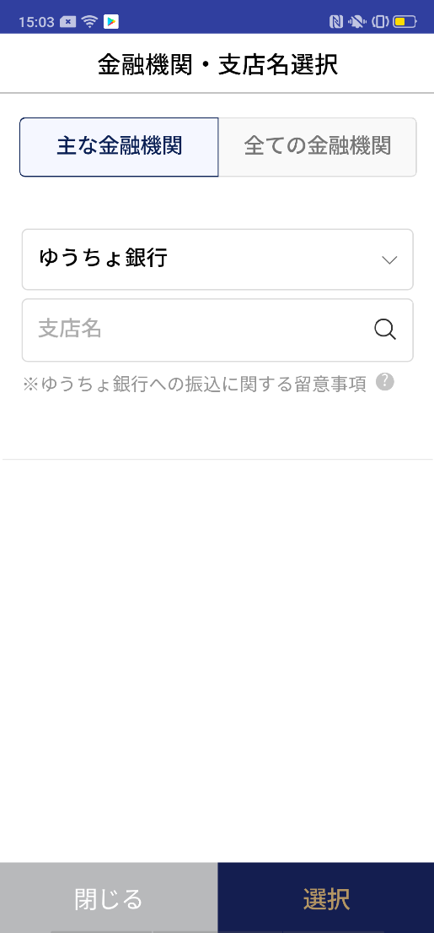 |  |  |  |  |  |  | - C0026P00の項番3にて「ゆうちょ銀行」を選択時に表示される注意事項 '- ゆうちょ銀行への振込に関する注意事項

C0026P00
F2710P01

2
 |  |  |  |  |  |  | 項目説明

 |  |  |  |  |  |  | 項番 | 操作 | 選択肢/入力内容 |  |  | 備考 |  | AiTHERとの連携 (参照元データ)

 |  |  |  |  |  |  | 1 | クリック | - |  |  | F2710P01 に遷移 |  | -
 |  |  |  |  |  |  | 2 | クリック | - |  |  | C0026P00 に遷移 |  | -
 |  |  |  |  |  |  | 3
 |  |  |  |  |  |  | 4
1
 |  |  |  |  |  |  | 5
 |  |  |  |  |  |  | 6
 |  |  |  |  |  |  | 7
 |  |  |  |  |  |  | 8
 |  |  |  |  |  |  | 9
 |  |  |  |  |  |  | 10
 |  |  |  |  |  |  | 11
 |  |  |  |  |  |  | 12
 |  |  |  |  |  |  | 13
 |  |  |  |  |  |  | 14
 |  |  |  |  |  |  | 15
 |  |  |  |  |  |  | きらぼし様コメント & デザイン変更コメント(要件定義書参照) |  |  |  |  |  |  | 対応確認
 |  |  |  |  |  |  | No. | 内容
 |  |  |  |  |  |  | 1 | -
 |  |  |  |  |  |  | 2
 |  |  |  |  |  |  | 3
2
 |  |  |  |  |  |  | 4
 |  |  |  |  |  |  | 5
 |  |  |  |  |  |  | 6
 |  |  |  |  |  |  | 7
 |  |  |  |  |  |  | 8
 |  |  |  |  |  |  | 9
 |  |  |  |  |  |  | 10
補足説明：
特殊な状況でのみ表示される画面ため、要件定義未実施の画面となります。 文言の修正などご希望ございましたら、ご相談いただけますと幸いです。

F2710P02_画面レイアウト
アプリ基本設計書 |  |  |  |  |  |  |  |  | 担当者 | きらぼし |  |  | 確認日

 |  |  |  |  |  |  |  |  |  | DNX | 米山 |  | 確認日 | 2021-04-28

要件充足表No. | 42 | カテゴリ | App PKG | Lvel 1 | Lvel 2 | Lvel 3 |  | Lvel 4 | Lvel 5
 |  |  |  | モバイルアプリ | 基本機能 | MENU

要件充足表No. | 57、58 | カテゴリ | 外部PKG | Lvel 1 | Lvel 2 | Lvel 3 |  | Lvel 4 | Lvel 5
 |  |  |  | 全銀システム | 全銀システム | コアタイム・モアタイム

画面コード | F2710P02 | 画面名 | 振込依頼人名入力のご案内

画面レイアウト： |  |  |  |  |  |  | 画面説明：

 |  |  |  |  |  |  | - 依頼人名入力時の注意事項

1

 |  |  |  |  |  |  | 項目説明

 |  |  |  |  |  |  | 項番 | 操作 | 選択肢/入力内容 |  |  | 備考 |  | AiTHERとの連携 (参照元データ)

 |  |  |  |  |  |  | 1 | － | 常時表示 |  |  | - |  | -
 |  |  |  |  |  |  | 2 | クリック | - |  |  | F2710S01に遷移 |  | -
 |  |  |  |  |  |  | 3
 |  |  |  |  |  |  | 4
 |  |  |  |  |  |  | 5
 |  |  |  |  |  |  | 6
 |  |  |  |  |  |  | 7
 |  |  |  |  |  |  | 8
 |  |  |  |  |  |  | 9
 |  |  |  |  |  |  | 10
 |  |  |  |  |  |  | 11
 |  |  |  |  |  |  | 12
 |  |  |  |  |  |  | 13
 |  |  |  |  |  |  | 14
 |  |  |  |  |  |  | 15
 |  |  |  |  |  |  | きらぼし様コメント & デザイン変更コメント(要件定義書参照) |  |  |  |  |  |  | 対応確認
 |  |  |  |  |  |  | No. | 内容
 |  |  |  |  |  |  | 1 | -
 |  |  |  |  |  |  | 2
 |  |  |  |  |  |  | 3
 |  |  |  |  |  |  | 4
 |  |  |  |  |  |  | 5
2
 |  |  |  |  |  |  | 6
 |  |  |  |  |  |  | 7
 |  |  |  |  |  |  | 8
 |  |  |  |  |  |  | 9
 |  |  |  |  |  |  | 10

F2710P03_画面レイアウト
アプリ基本設計書 |  |  |  |  |  |  |  |  | 担当者 | きらぼし |  |  | 確認日

 |  |  |  |  |  |  |  |  |  | DNX | 米山 |  | 確認日 | 2021-04-28

要件充足表No. | 42 | カテゴリ | App PKG | Lvel 1 | Lvel 2 | Lvel 3 |  | Lvel 4 | Lvel 5
 |  |  |  | モバイルアプリ | 基本機能 | MENU

要件充足表No. | 57、58 | カテゴリ | 外部PKG | Lvel 1 | Lvel 2 | Lvel 3 |  | Lvel 4 | Lvel 5
 |  |  |  | 全銀システム | 全銀システム | コアタイム・モアタイム

画面コード | F2710P03 | 画面名 | 受取人名入力のご案内

画面レイアウト： |  |  |  |  |  |  | 画面説明：

 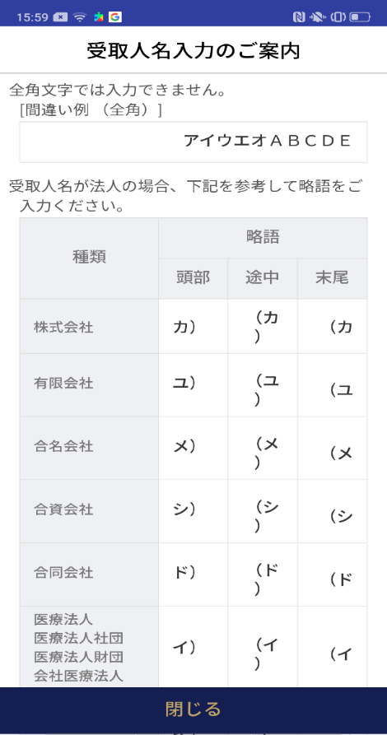  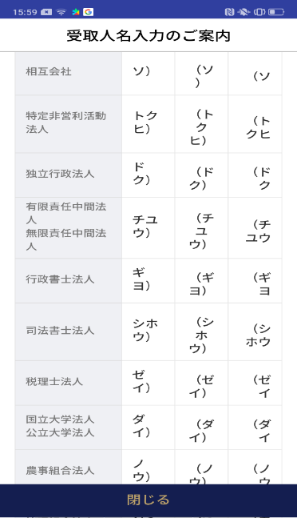  |  |  |  |  |  |  | - 受取人名入力時の注意事項
1

 |  |  |  |  |  |  | 項目説明

 |  |  |  |  |  |  | 項番 | 操作 | 選択肢/入力内容 |  |  | 備考 |  | AiTHERとの連携 (参照元データ)

 |  |  |  |  |  |  | 1 | － | 常時表示 |  |  |  |  | -
 |  |  |  |  |  |  | 2 | クリック | - |  |  | F2710S01に遷移 |  | -
 |  |  |  |  |  |  | 3
 |  |  |  |  |  |  | 4
 |  |  |  |  |  |  | 5
 |  |  |  |  |  |  | 6
 |  |  |  |  |  |  | 7
 |  |  |  |  |  |  | 8
 |  |  |  |  |  |  | 9
 |  |  |  |  |  |  | 10
 |  |  |  |  |  |  | 11
 |  |  |  |  |  |  | 12
 |  |  |  |  |  |  | 13
 |  |  |  |  |  |  | 14
 |  |  |  |  |  |  | 15
 |  |  |  |  |  |  | きらぼし様コメント & デザイン変更コメント(要件定義書参照) |  |  |  |  |  |  | 対応確認
 |  |  |  |  |  |  | No. | 内容
 |  |  |  |  |  |  | 1 | -
 |  |  |  |  |  |  | 2
 |  |  |  |  |  |  | 3
 |  |  |  |  |  |  | 4
 |  |  |  |  |  |  | 5
 |  |  |  |  |  |  | 6
 |  |  |  |  |  |  | 7
2
 |  |  |  |  |  |  | 8
 |  |  |  |  |  |  | 9
 |  |  |  |  |  |  | 10

F2710P04_画面レイアウト
アプリ基本設計書 |  |  |  |  |  |  |  |  | 担当者 | きらぼし |  |  | 確認日

 |  |  |  |  |  |  |  |  |  | DNX | 米山 |  | 確認日 | 2021-04-28

要件充足表No. | 42 | カテゴリ | App PKG | Lvel 1 | Lvel 2 | Lvel 3 |  | Lvel 4 | Lvel 5
 |  |  |  | モバイルアプリ | 基本機能 | MENU

要件充足表No. | 57、58 | カテゴリ | 外部PKG | Lvel 1 | Lvel 2 | Lvel 3 |  | Lvel 4 | Lvel 5
 |  |  |  | 全銀システム | 全銀システム | コアタイム・モアタイム

画面コード | F2710P03 | 画面名 | 営業時間に関するご案内

画面レイアウト： |  |  |  |  |  |  | 画面説明：

 |  |  |  |  |  |  | - 営業時間に関するご案内
1

 |  |  |  |  |  |  | 項目説明

 |  |  |  |  |  |  | 項番 | 操作 | 選択肢/入力内容 |  |  | 備考 |  | AiTHERとの連携 (参照元データ)

 |  |  |  |  |  |  | 1 | － | 常時表示 |  |  | - |  | -
 |  |  |  |  |  |  | 2 | クリック | - |  |  | 外部リンク先表示 |  | -
 |  |  |  |  |  |  | 3 | クリック | - |  |  | F2710S01に遷移 |  | -
 |  |  |  |  |  |  | 4
 |  |  |  |  |  |  | 5
 |  |  |  |  |  |  | 6
 |  |  |  |  |  |  | 7
 |  |  |  |  |  |  | 8
 |  |  |  |  |  |  | 9
 |  |  |  |  |  |  | 10
 |  |  |  |  |  |  | 11
 |  |  |  |  |  |  | 12
 |  |  |  |  |  |  | 13
 |  |  |  |  |  |  | 14
 |  |  |  |  |  |  | 15
 |  |  |  |  |  |  | きらぼし様コメント & デザイン変更コメント(要件定義書参照) |  |  |  |  |  |  | 対応確認
 |  |  |  |  |  |  | No. | 内容
2
 |  |  |  |  |  |  | 1 | -
 |  |  |  |  |  |  | 2
 |  |  |  |  |  |  | 3
 |  |  |  |  |  |  | 4
3
 |  |  |  |  |  |  | 5
 |  |  |  |  |  |  | 6
 |  |  |  |  |  |  | 7
 |  |  |  |  |  |  | 8
 |  |  |  |  |  |  | 9
 |  |  |  |  |  |  | 10

